câu 2
Câu 2: Trực quan hóa dữ liệu (Visualization)

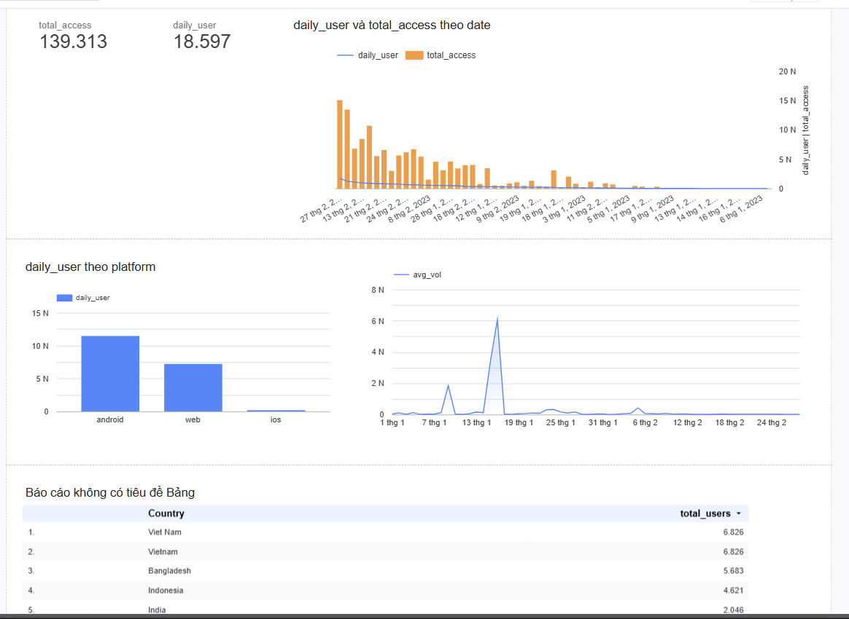
Sử dụng Google Data Studio (Looker Studio) để trực quan hóa dữ liệu mà bạn đã phân tích.

Yêu cầu:

Phải có filter (bộ lọc) để sếp có thể chọn:

platform

country

Ngoài ra:

Có thông tin thú vị (insight) nào mà bạn muốn nhấn mạnh không?

câu 3
Câu 3: Retention Rate |  | Cách làm:
 |  | B1: tìm ngày đầu tiên user sử dụng
Giả sử: |  | B2: tìm những ngày mà user truy cập( dùng distinct user ,date)
 |  | B3: TÌm số ngày chênh lệch
Day 1 là ngày một người dùng lần đầu truy cập vào ứng dụng (tức là trở thành new user). |  | B4: tính retention rate

Hãy tính:
 |  | giải
Bao nhiêu phần trăm người dùng vẫn tiếp tục sử dụng app sau X ngày |  | with fi as (SELECT
(ví dụ: sau 1 ngày, 2 ngày, ...) kể từ day 0. |  | e.user_id,min(e.date) as first_use_date
 |  | FROM ace-slice-459110-f8.test9.events e
Bạn có thể tham khảo biểu đồ minh họa retention rate (chỉ tham khảo format). |  | group by e.user_id ) ,
 |  | ba as (SELECT distinct
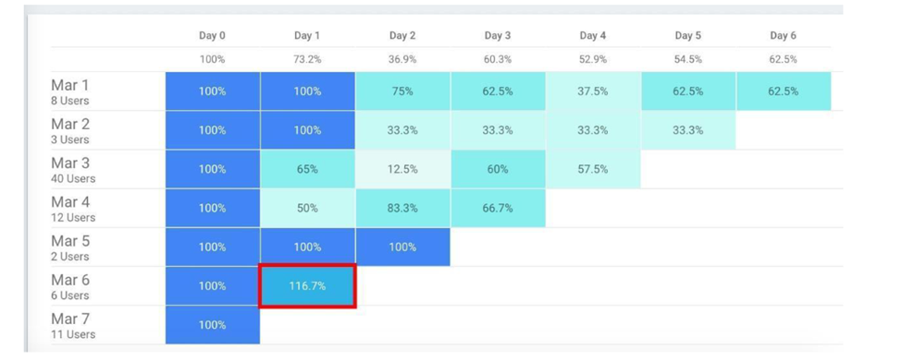
 |  | e.user_id,e.date
 |  | FROM ace-slice-459110-f8.test9.events e
 |  | order by e.user_id asc),
 |  | day_dif as (select
 |  | f.user_id,DATE_DIFF(b.date,f.first_use_date,day) as day_diff
 |  | from fi f join ba b on f.user_id=b.user_id),
 |  | retained as (
 |  | select d.day_diff, count(distinct d.user_id) as retained_users,
 |  | from day_dif d
 |  | group by d.day_diff
 |  | order by d.day_diff asc)
 |  | select r.day_diff,
 |  | r.retained_users,FIRST_VALUE(retained_users) OVER (ORDER BY day_diff ASC) AS user_ngay_0,
 |  | -- Lấy số lượng từng ngày chia cho số lượng ngày 0 để ra %
 |  | ROUND((retained_users * 100.0) / FIRST_VALUE(retained_users) OVER (ORDER BY day_diff ASC), 2) AS retention_rate
 |  | from retained r

 | WITH customer_login AS (
 | SELECT DISTINCT
 | user_id,
 | date
 | FROM `clever-fit-44913-v7.study_da_events`
 | ),

 | customer_rn AS (
 | SELECT
 | *,
 | ROW_NUMBER() OVER (
 | PARTITION BY user_id
 | ORDER BY date DESC
 | ) AS rn
 | FROM customer_login
 | )

 | SELECT *
 | FROM (
 | SELECT
 | rn,
 | COUNT(user_id) AS total_logins
 | FROM customer_rn
 | WHERE rn <= 7
 | GROUP BY rn
 | )
 | SOURCE PIVOT (
 | SUM(total_logins)
 | FOR rn IN (1, 2, 3, 4, 5, 6, 7)
 | );

